MENU
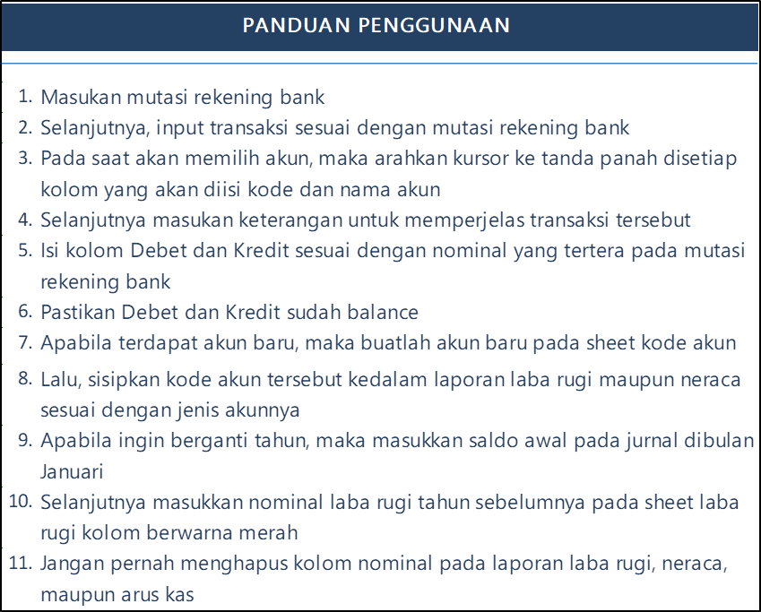

 | SYARIAH MANDIRI VILLAGE
 | PEMBUKUAN TAHUN
 | PER JANUARI 20
 |  |  |  |  |  | *

KODE AKUN
JURNAL
BUKU BESAR
LABA RUGI

TABEL PENYUSUTAN
DAFTAR ASET
ARUS KAS
NERACA

SHARIA KAMOJANG HILLS
Jl. Tenjolaya No.11, RT.002/RW.007, Jayawaras, Kec. Tarogong Kidul, Kabupaten Garut, Jawa Barat 44151

 |  | 0813-9480-7724 | www.shariakamojanghills.co.id | Sharia Kamojang Hills | @sharia_kamojang_hills

JURNAL
MENU

SYARIAH MANDIRI VILLAGE |  |  |  |  | SYARIAH MANDIRI VILLAGE |  |  |  |  | BALANCE
MUTASI REKENING |  |  |  |  | JURNAL TRANSAKSI
PER JANUARI 20 |  |  |  |  | PER JANUARI 20

TANGGAL | PEMBUKUAN PERUSAHAAN TERHADAP BSM | DEBET | KREDIT | SALDO | TANGGAL | KODE DAN NAMA AKUN | DETIL KETERANGAN | DEBET | KREDIT |  | - | -
 |  |  |  |  | JANUARI

 |  |  |  |  | FEBRUARI

 |  |  |  |  | MARET

 |  |  |  |  | APRIL

 |  |  |  |  | MEI

 |  |  |  |  | JUNI

 |  |  |  |  | JULI

 |  |  |  |  | AGUSTUS

 |  |  |  |  | SEPTEMBER

 |  |  |  |  | OKTOBER

 |  |  |  |  | NOVEMBER

 |  |  |  |  | DESEMBER

BUKU BESAR
MENU

PT. GUSSAKKA SYARIAH INDONESIA
BUKU BESAR
PER JANUARI 20

KODE DAN NAMA AKUN | (blank)

 |  | Values
TANGGAL | DETIL KETERANGAN | Sum of DEBET | Sum of KREDIT
APRIL | (blank)
SEPTEMBER | (blank)
NOVEMBER | (blank)
AGUSTUS | (blank)
DESEMBER | (blank)
FEBRUARI | (blank)
JANUARI | (blank)
JULI | (blank)
JUNI | (blank)
MARET | (blank)
MEI | (blank)
OKTOBER | (blank)
(blank)
Total

LABA RUGI
MENU

 | SYARIAH MANDIRI VILLAGE
 | LAPORAN LABA RUGI
 | PER JANUARI 20

 | PENDAPATAN | NOMINAL
41000 - Pendapatan Al-Aqsha | Pendapatan Al-Aqsha | -
42000 - Pendapatan Al-Haram | Pendapatan Al-Haram | -
43000 - Pendapatan An-Nabawi | Pendapatan An-Nabawi | -
44000 - Pendapatan VP 60 | Pendapatan VP 60 | -
45000 - Pendapatan KP 625 | Pendapatan KP 625 | -
46000 - Pendapatan Villa 21/120 | Pendapatan Villa 21/120 | -
47000 - Pendapatan Villa 21/63,67 | Pendapatan Villa 21/63,67 | -
48000 - Pendapatan Lainnya | Pendapatan Lainnya | -
 |  | -
 | TOTAL PENDAPATAN | -

 | BIAYA-BIAYA
61000 - By Ops - Konsumsi | By Ops - Konsumsi | -
61110 - By Ops - Belanja Rumah Tangga | By Ops - Belanja Rumah Tangga | -
61120 - By Ops - Gaji Karyawan | By Ops - Gaji Karyawan | -
61130 - By Ops - Sewa Kantor | By Ops - Sewa Kantor | -
61140 - By Ops - Transport/Ekspedisi | By Ops - Transport/Ekspedisi | -
61150 - By Ops - Bahan Bakar | By Ops - Bahan Bakar | -
61160 - By Ops - Pulsa & Internet | By Ops - Pulsa & Internet | -
61170 - By Ops - Listrik | By Ops - Listrik | -
61180 - By Ops - PDAM | By Ops - PDAM | -
61190 - By Ops - Akomodasi | By Ops - Akomodasi | -
61200 - By Ops - Pelatihan & Diklat | By Ops - Pelatihan & Diklat | -
61210 - By Ops - Pemasaran/Marketing | By Ops - Pemasaran/Marketing | -
61220 - By Ops - ATK | By Ops - ATK | -
61230 - By Ops - Perjalanan Dinas | By Ops - Perjalanan Dinas | -
61240 - By Ops - Perlengkapan Kantor | By Ops - Perlengkapan Kantor | -
61250 - By Ops - Kesehatan | By Ops - Kesehatan | -
61260 - By Ops - Social/Sponsorship | By Ops - Social/Sponsorship | -
61270 - By Ops - Perawatan Aktiva | By Ops - Perawatan Aktiva | -
61280 - By Ops - Umum | By Ops - Umum | -
62000 - By Konsultan | By Konsultan | -
62110 - By Taktis | By Taktis | -
62120 - By Archirecon | By Archirecon | -
62130 - By Agency | By Agency | -
62140 - By Perorangan | By Perorangan | -
 |  | -
 | TOTAL BIAYA | -

 | LABA/RUGI | -

NERACA
MENU

SYARIAH MANDIRI VILLAGE
LAPORAN POSISI KEUANGAN
PER JANUARI 20

 | AKTIVA | NOMINAL |  | PASSIVA | NOMINAL
 | AKTIVA LANCAR |  |  | KEWAJIBAN
11000 - Bank Mandiri | Bank Mandiri | - | 21001 - Hutang Pak Ganjar | Hutang Pak Ganjar | -
11100 - BNI Syariah | BNI Syariah | - |  |  | -
11200 - Kas | Kas | - |  |  | -
11300 - Piutang Direksi | Piutang Direksi | - |  |  | -
11301 - Piutang Karyawan | Piutang Karyawan | - |  |  | -
 |  | - |  |  | -
 |  | - |  |  | -
 |  | - |  |  | -
 |  | - |  |  | -
 |  | - |  |  | -
 | TOTAL AKTIVA LANCAR | - |  | TOTAL KEWAJIBAN | -

 | AKTIVA TETAP |  |  | MODAL
12000 - Gedung | Gedung | - | 31000 - Modal | Modal | -
12001 - Ak. Peny. Gedung | Ak. Peny. Gedung | - |  |  | -
12002 - Tanah | Tanah | - |  |  | -
12003 - Peralatan Kantor | Peralatan Kantor | - |  |  | -
12004 - Ak. Peny. Peralatan Kantor | Ak. Peny. Peralatan Kantor | - |  |  | -
12005 - Perlengkapan Kantor | Perlengkapan Kantor | - |  |  | -
12006 - Kendaraan | Kendaraan | - |  |  | -
12007 - Ak.Peny. Kendaraan | Ak.Peny. Kendaraan | - |  |  | -
12008 - Nilai Pengembangan Usaha | Nilai Pengembangan Usaha | - |  |  | -
 |  | - |  |  | -
 |  | - |  |  | -
 |  | - |  |  | -
 |  | - |  |  | -
 |  | - |  |  | -
 |  | - |  |  | -
 |  | - |  |  | -
 |  | - |  |  | -
 |  | - |  |  | -
 |  | - |  |  | -
 |  | - |  |  | -
 |  | - |  |  | -
 |  | - |  |  | -
 | TOTAL AKTIVA TETAP | - |  | TOTAL MODAL | -

 | TOTAL AKTIVA | - |  | TOTAL PASSIVA | -

 |  |  |  |  | BALANCE

 |  |  |  | -

ARUS KAS
MENU

 | SYARIAH MANDIRI VILLAGE
 | LAPORAN ARUS KAS
 | PER JANUARI 20

 | NAMA AKUN | CASH IN | CASH OUT
AKTIVA | AKTIVA
AKTIVA LANCAR | AKTIVA LANCAR | - | -
11000 - Bank Mandiri | Bank Mandiri | - | -
11200 - Kas | Kas | - | -
11300 - Piutang Direksi | Piutang Direksi | - | -
11301 - Piutang Karyawan | Piutang Karyawan | - | -
11302 - |  | - | -
- |  | - | -
AKTIVA TETAP - | AKTIVA TETAP | - | -
12000 - Gedung | Gedung | - | -
12001 - Ak. Peny. Gedung | Ak. Peny. Gedung | - | -
12002 - Tanah | Tanah | - | -
12003 - Peralatan Kantor | Peralatan Kantor | - | -
12004 - Ak. Peny. Peralatan Kantor | Ak. Peny. Peralatan Kantor | - | -
12005 - Perlengkapan Kantor | Perlengkapan Kantor | - | -
12006 - Kendaraan | Kendaraan | - | -
12007 - Ak.Peny. Kendaraan | Ak.Peny. Kendaraan | - | -
12008 - Nilai Pengembangan Usaha | Nilai Pengembangan Usaha | - | -
12009 - |  | - | -
12010 - |  | - | -
12011 - |  | - | -
12012 - |  | - | -
12013 - |  | - | -
12014 - |  | - | -
12015 - |  | - | -
12016 - |  | - | -
12017 - |  | - | -
12018 - |  | - | -
12019 - |  | - | -
HUTANG/KEWAJIBAN - | KEWAJIBAN | - | -
21001 - Hutang Pak Ganjar | Hutang Pak Ganjar | - | -
21002 - |  | - | -
21003 - |  | - | -
MODAL - |  | - | -
31000 - Modal | Modal | - | -
32000 - |  | - | -
PENDAPATAN - | PENDAPATAN | - | -
41000 - Pendapatan Al-Aqsha | Pendapatan Al-Aqsha | - | -
42000 - Pendapatan Al-Haram | Pendapatan Al-Haram | - | -
43000 - Pendapatan An-Nabawi | Pendapatan An-Nabawi | - | -
44000 - Pendapatan VP 60 | Pendapatan VP 60 | - | -
45000 - Pendapatan KP 625 | Pendapatan KP 625 | - | -
46000 - Pendapatan Villa 21/120 | Pendapatan Villa 21/120 | - | -
47000 - Pendapatan Villa 21/63,67 | Pendapatan Villa 21/63,67 | - | -
48000 - Pendapatan Lainnya | Pendapatan Lainnya | - | -
49000 - |  | - | -
- |  | - | -
BIAYA - BIAYA - | BIAYA-BIAYA | - | -
61000 - By Ops - Konsumsi | By Ops - Konsumsi | - | -
61110 - By Ops - Belanja Rumah Tangga | By Ops - Belanja Rumah Tangga | - | -
61120 - By Ops - Gaji Karyawan | By Ops - Gaji Karyawan | - | -
61130 - By Ops - Sewa Kantor | By Ops - Sewa Kantor | - | -
61140 - By Ops - Transport/Ekspedisi | By Ops - Transport/Ekspedisi | - | -
61150 - By Ops - Bahan Bakar | By Ops - Bahan Bakar | - | -
61160 - By Ops - Pulsa & Internet | By Ops - Pulsa & Internet | - | -
61170 - By Ops - Listrik | By Ops - Listrik | - | -
61180 - By Ops - PDAM | By Ops - PDAM | - | -
61190 - By Ops - Akomodasi | By Ops - Akomodasi | - | -
61200 - By Ops - Pelatihan & Diklat | By Ops - Pelatihan & Diklat | - | -
61210 - By Ops - Pemasaran/Marketing | By Ops - Pemasaran/Marketing | - | -
61220 - By Ops - ATK | By Ops - ATK | - | -
61230 - By Ops - Perjalanan Dinas | By Ops - Perjalanan Dinas | - | -
61240 - By Ops - Perlengkapan Kantor | By Ops - Perlengkapan Kantor | - | -
61250 - By Ops - Kesehatan | By Ops - Kesehatan | - | -
61260 - By Ops - Social/Sponsorship | By Ops - Social/Sponsorship | - | -
61270 - By Ops - Perawatan Aktiva | By Ops - Perawatan Aktiva | - | -
61280 - By Ops - Umum | By Ops - Umum | - | -
62000 - By Konsultan | By Konsultan | - | -
62110 - By Taktis | By Taktis | - | -
62120 - By Archirecon | By Archirecon | - | -
62130 - By Agency | By Agency | - | -
62140 - By Perorangan | By Perorangan | - | -
 |  | - | -
 |  | - | -
62170 - |  | - | -
PENDAPATAN LAIN-LAIN - | PENDAPATAN LAIN-LAIN | - | -
80000 - Pendapatan Bagi Hasil | Pendapatan Bagi Hasil | - | -
BIAYA LAIN-LAIN - | BIAYA LAIN-LAIN | - | -
90000 - By Bank - Transfer, Administrasi, Pajak | By Bank - Transfer, Administrasi, Pajak | - | -
 |  | - | -
 |  | - | -
 |  | - | -
 |  | - | -
 |  | - | -
 |  | - | -
 |  | - | -
 |  | - | -
 |  | - | -
 |  | - | -
 |  | - | -
 |  | - | -
 |  | - | -
 |  | - | -
 |  | - | -
 |  | - | -
 |  | - | -
 |  | - | -
 |  | - | -
 |  | - | -
 |  | - | -
 |  | - | -
 |  | - | -
 |  | - | -
 |  | - | -
 | TOTAL | - | -
 | SALDO BANK | -

ASET TETAP
MENU

SYARIAH MANDIRI VILLAGE
DAFTAR ASET TETAP

ASET TETAP | TANGGAL PEROLEHAN | HARGA PEROLEHAN | TAKSIRAN MASA MANFAAT | TAKSIRAN NILAI SISA (RESIDU)

TABEL PENYUSUTAN
MENU
SYARIAH MANDIRI VILLAGE
TABEL PERHITUNGAN PENYUSUTAN ASET TETAP

 |  |  | Nama Aset : | Meja Kursi Furniture

Tanggal Perolehan : |  | #N/A |  |  | Taksiran Masa Manfaat : |  | #N/A

Harga Perolehan : |  | #N/A |  |  | Taksiran Nilai Sisa : |  | #N/A

Awal Periode Penyusutan : |  | #N/A |  |  | Akhir Periode Penyusutan : |  | #N/A

Metode Penyusutan : |  |  | Garis lurus

TAHUN | JUMLAH BULAN |  | PENYUSUTAN | AKUMULASI PENYUSUTAN |  | NILAI BUKU AKTIVA
#N/A | #N/A |  | #N/A | #N/A |  | #N/A
#N/A | #N/A |  | #N/A | #N/A |  | #N/A
#N/A | #N/A |  | #N/A | #N/A |  | #N/A
#N/A | #N/A |  | #N/A | #N/A |  | #N/A
#N/A | #N/A |  | #N/A | #N/A |  | #N/A
#N/A | #N/A |  | #N/A | #N/A |  | #N/A
#N/A | #N/A |  | #N/A | #N/A |  | #N/A
#N/A | #N/A |  | #N/A | #N/A |  | #N/A
#N/A | #N/A |  | #N/A | #N/A |  | #N/A
#N/A | #N/A |  | #N/A | #N/A |  | #N/A
#N/A | #N/A |  | #N/A | #N/A |  | #N/A

